Tablero
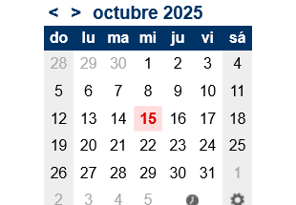

Etapa | Definición Proyecto | Responsable | Fecha Inicio | Fecha Fin | Estado | Check | 2025-10-16
Actividades | a. Objetivo | Bustillos Landa Guimel | 2025-10-13 | 2025-10-14 | Concluida | TRUE
 | b. Descripción | Vega Garcia Susana Valentina | 2025-10-13 | 2025-10-14 | Concluida | TRUE
 | c. Justificación | Orduño Angulo Gustavo | 2025-10-14 | 2025-10-14 | Concluida | TRUE
 | d. Funcionalidades Principales | Vega Garcia Susana Valentina | 2025-10-13 | 2025-10-14 | Concluida | TRUE
 |  |  |  |  |  |  | RETRAZADA
 |  |  |  |  |  |  | RETRAZADA

Etapa | Especificacion de Requisitos | Responsable | Fecha Inicio | Fecha Fin | Estado | Check | 2025-10-16
Actividades | a. Requisitos Funcionales | Cazares Rochin Ricardo | 2025-10-13 | 2025-10-14 | Concluida | TRUE
 | b. Requisitos NO Funcionales | Cazares Rochin Ricardo | 2025-10-13 | 2025-10-14 | Concluida | TRUE
 |  |  |  |  |  | TRUE | RETRAZADA
 |  |  |  |  |  |  | RETRAZADA
 |  |  |  |  |  |  | RETRAZADA
 |  |  |  |  |  |  | RETRAZADA

